상품제안서
루시앙 유광 올블랙머그 | 상품코드: S36715

 |  |  |  |  |  |  | 02-713-8555 | www.synergygift.co.kr
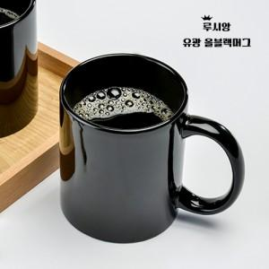

【상세/제작정보】 | 루시앙 유광 올블랙머그 340ml 재 질 : 도자기 색 상 : 블 랙 사이즈 : 지름 8.1cm , 높이 9.5cm 용 량 : 340ml (12온스) 원 산 지 : 중국oem (사이즈와 용량은 재는 위치와 방법에 따라 오차가 있을 수 있습니다.)

【인쇄/포장옵션】 | 실크, 풀칼라 / 1p무지케이스

【공급단가】 | 수량 | 100~ | 300~ | 500~ | 1,000~ | 3,000~
*VAT별도 | 단가 | 2,020원 | 1,950원 | 1,870원 | 1,800원 | 1,750원

【상품 URL】 | https://www.synergygift.co.kr:443/src/goods_detail.php?gdno=36715

